Sheet1
2020/8/31プログラム作成部分作業まとめ
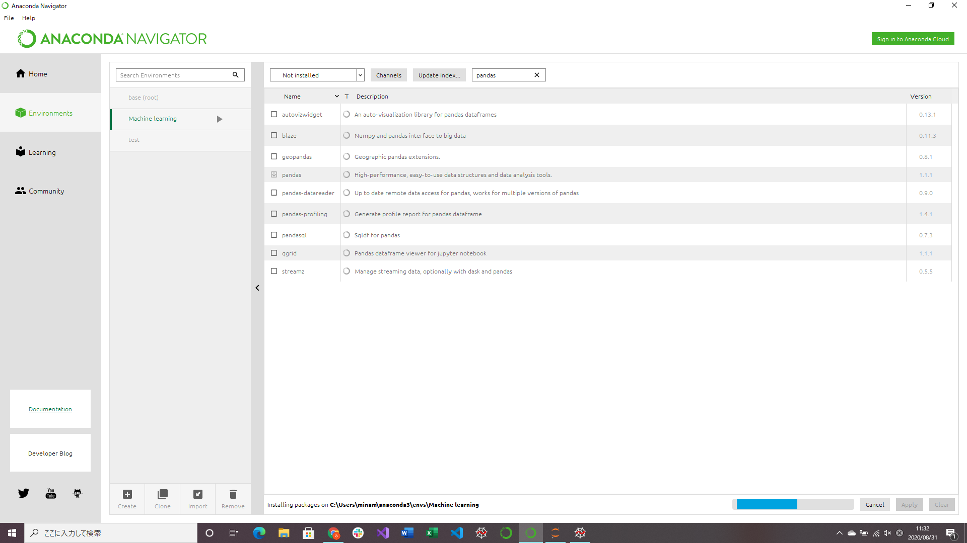
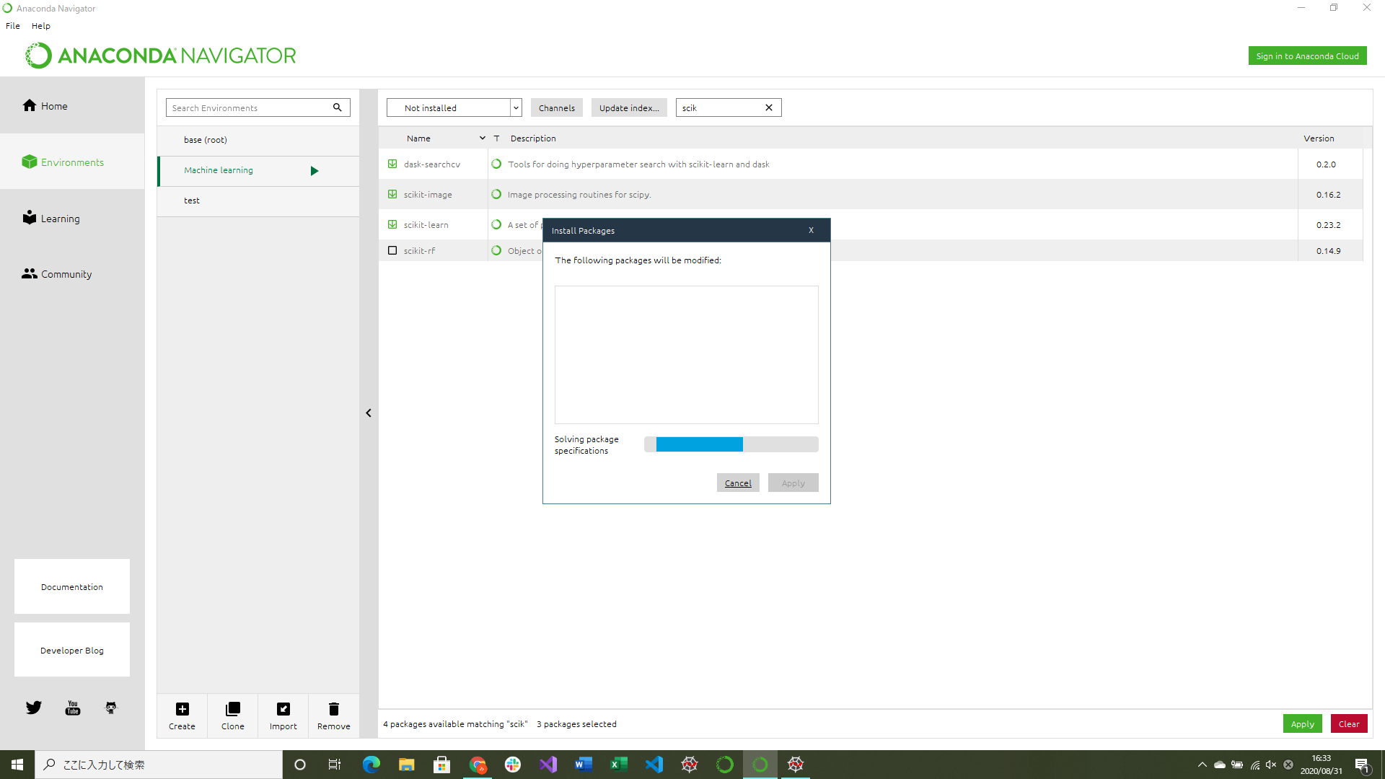
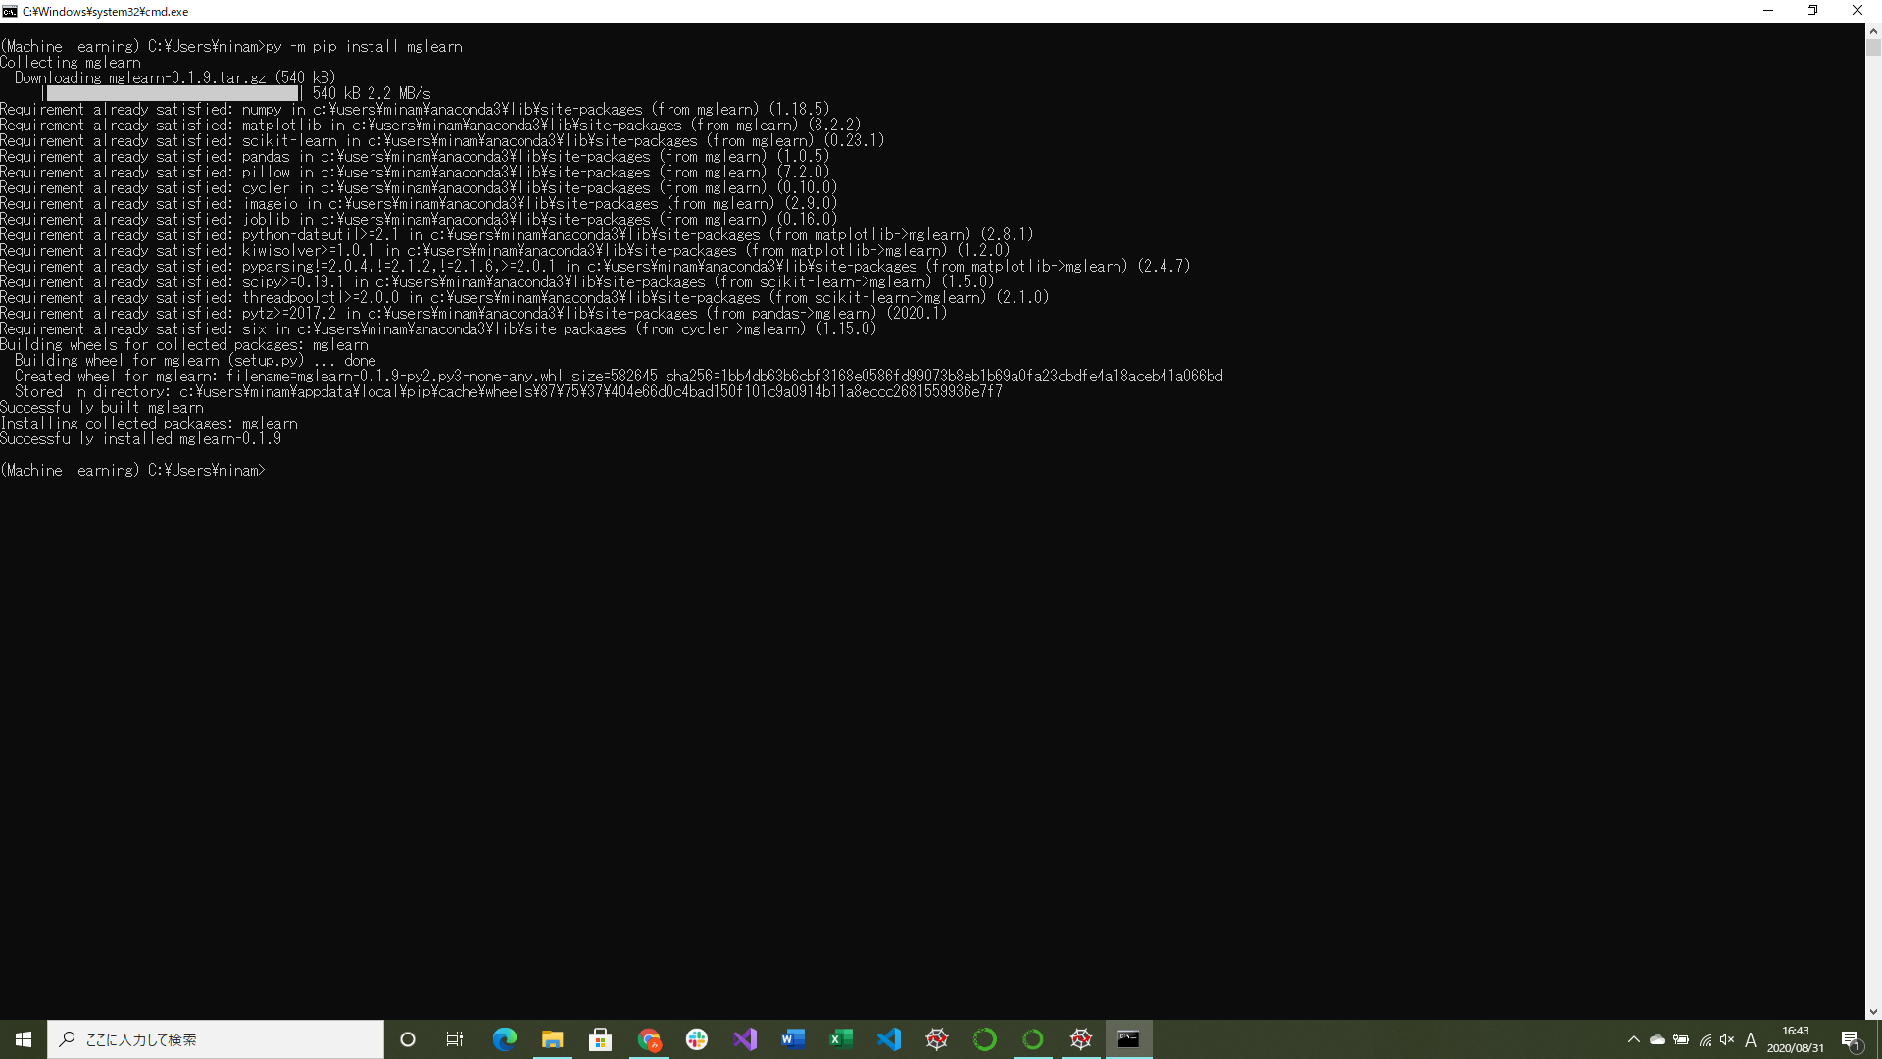

pandas,scikit-learn,mglearn(いずれもライブラリのインストール)

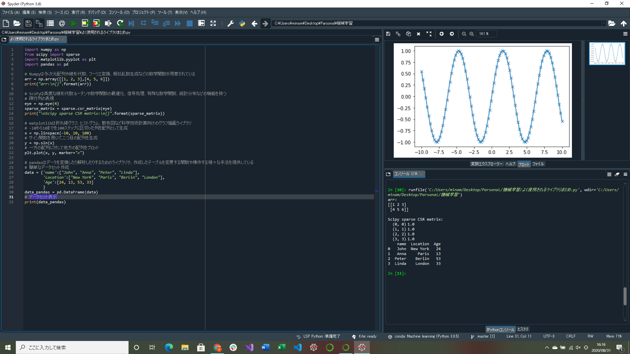

機械学習でよく使用されるライブラリまとめ(『Pythonではじめる機械学習』より)

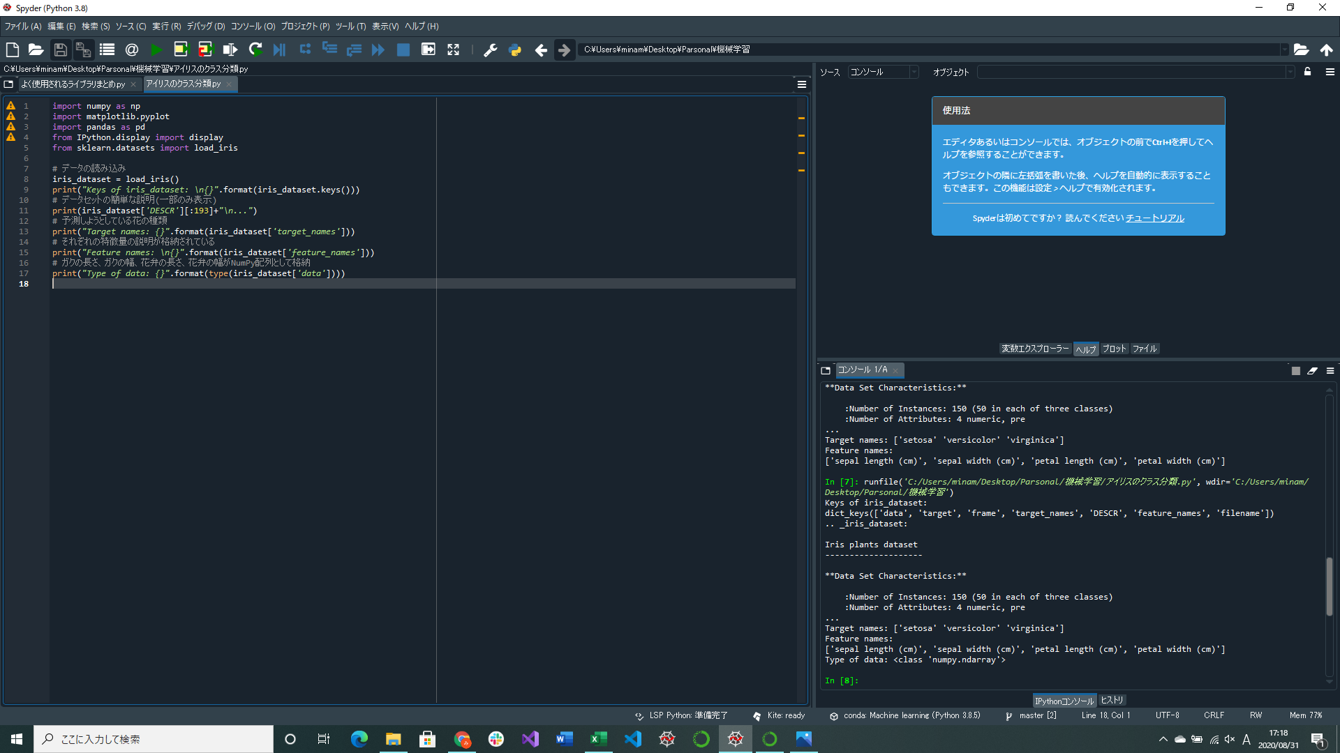

アイリスのクラス分類プログラム作成(Pythonではじめる機械学習』より)
iris_datasetの中身を見る部分の実装
→明日には予測、評価含めできる予定

